Hoja1
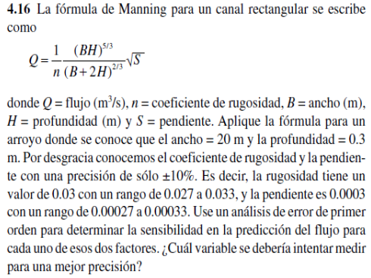

 | valor | error
n=coef. Rugosidad | 0.03 | 0.1
B=ancho | 20 | 20
H=profundidad | 0.3 | 40
S=pendiente | 0.0003 | 0.1
rango= | 0.027 | 0.033
rango= | 0.00027 | 0.00033

HALLAR Q | Q= | 1.5221121163
 |  |  | FORMULA
H. LAS DERIVADAS

DERIVADA n=-Q/n |  | -50.737070543
DERIVADA S=Q/2*S |  | 0.00022831681744

H. LA SENSIBILIDAD

respecto a n | delta n | 0.003
 | delta Q_n= | 0.15221121163

respecto a S | delta S | 0.00003
 | delta Q_S= | 6.8495045233E-09

la variable mayor entre n y S es n= |  | 0.15221121163

